方案
集中报工，导致COGI多
现场反应PDA报工网络不稳定

特记：
 | 虚拟生产线SRM1334A，要同时兼容3条生产线检查，所以不可以实施自动报工
 | 考虑对应方法：
 |  | 系统追加配置管理，对每条生产线是否可实施自动报工进行配置
 |  | 案1：单独管理CONFIG文件
 |  |  | 不好的地方：生产线新规时，需要管理CONFIG文件，易忘
 |  | 案2：管理生产线MS，标记是否可自动报工
 |  |  | 不好的地方：需要重新开发功能

自动报工方案：
 | 条件
 |  | 同一工单初终检查OK（即存在两次及两次以上检查，且检查结果全部OK）

PAD
 | 方案：
后台自动作业
报工结果查询

检查完了
连接报工服务端
报工一览查询画面

检查结果记录
报工服务端
SAP
异常
发送报工数据
报工
报工
手动或PDA再处理
结果
DB
结果

接收报工结果

结果记录

结果画面反馈
1、PAD与报工服务端长连接，还是短连接？
2、是否需要区分连接的是PAD还是PDA？方便发生问题时区分查找和对应
3、能否保证数据的及时准确性？

示意图

生产线1

报工服务端
SAP
生产线2

生产线...
...

生产线N

对策：追加手动报工画面，点击部分报工
画面按托盘序号分开明细，可手动依次点击
 | 问题：
 |  | 1、大批次工单如果不及时报工，会影响COGI及时处理，如何处理
 |  |  | 大批次工单是否存在>2次的检查，如果存在，即在第2次检查后就报工了
 |  |  | 大批次工单如果生产区间太长，如何处理？

OK
 |  | 2、正常PDA报工时，同一工单会分托盘，即分多张生产明细书，自动报工如何处理
 |  |  | 对策：自动报工也将工单进行按托盘入数，进行拆分报工

OK
 |  | 3、自动报工后，担当再次使用PDA报工如何处理？
 |  |  | 如果2可行，那么【报工服务端】会自动防止相同生产明细书的再次报工

对策：系统再次报工，报工系统会对重复报工数据进行防误
 |  |  | 如果使用了PDA先行报工了？PAD现品票如何处理？是否会发生其它错误？如何防止与提示？
OK

OK
 |  | 4、月末日如何处理
 |  |  | 月末日停止自动报工
 |  |  | 对策：系统追加自动报工管理控制，如果开启，即全系统可自动报工，如果不开启，则停止功能

再议
 |  | 5、国内贩卖工单数量1居多，不存在初终两次检查
 |  |  | 每张现品票检查完了时，判断是否报工，追加判断
 |  |  |  | 如果工单数量>设定值（考虑1或2），即需要2次及以上检查OK
 |  |  |  | 否则，直接报工

画面
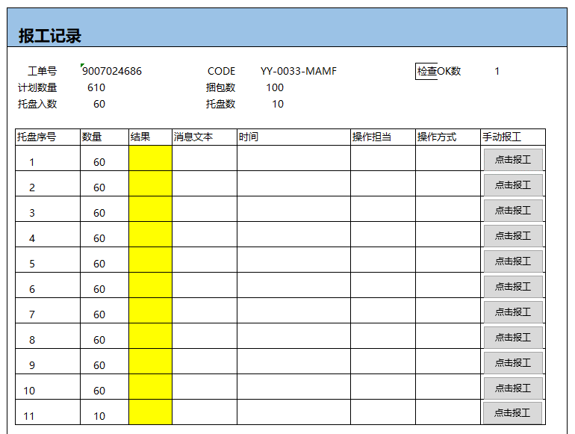
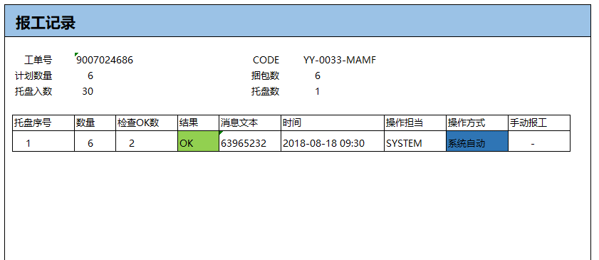
报工进展一览

2021/08/18
生产线 |  | 计划日期

共有 5 条工单，报工完了 3条，未报工 1条 ,NG 1条 （总计划数 106，报工完了 96，未报工 10 ）
作番 | CODE |  | 计划数量 |  | 托盘数 | 检查OK次数 |  | 报工数量 |  | 报工结果 |  | 报工完了时间 | 查看详细
9007024685 | YY-0033-MAMF |  |  | 30 | 1 |  | 2 |  | 30 |  | OK | 8/18/21 | 查看
9007024686 | YY-0033-MAMF |  |  | 6 | 1 |  | 2 |  | 6 |  | OK | 8/18/21 | 查看
9007024687 | YY-0033-MAMF |  |  | 50 | 2 |  | 2 |  | 50 |  | OK | 8/18/21 | 查看
9007024688 | YY-0033-MAMF |  |  | 10 | 1 |  | 1 |  | 0 |  | NG |  | 查看
9007024688 | YY-0033-MAMF |  |  | 610 | 11 |  | 1 |  | 0 |  |  |  | 报工

报工数据流程
计划检查

检查一览表

合格数>=2

报工一览表中存不存在
报工LIST表
未报工
不存在

报工LIST表

生产计划表
数据取出

报工明细表

数据取出
是否存在未报工

报工明细作成
报工LIST表

提示完了
报工处理
报工明细表
报工处理

逐条

结果回更
NEXT

报工画面
报工记录

 | 工单号 | 9007024686 |  |  | CODE |  | YY-0033-MAMF |  | 检查OK数 |  | 2
 | 计划数量 | 6 |  |  | 捆包数 |  | 6
 | 托盘入数 | 30 |  |  | 托盘数 |  | 1

托盘序号 |  | 数量 | 结果 | 消息文本 |  | 时间 |  | 操作担当 |  | 操作方式 |  | 手动报工
1 |  | 6 | OK | 63965232 |  | 2018-08-18 09:30 |  | SYSTEM |  | 系统自动 |  |  | -

报工记录

 | 工单号 | 9007024686 |  |  | CODE |  | YY-0033-MAMF |  |  | 检查OK数 |  | 1
 | 计划数量 | 610 |  |  | 捆包数 |  | 100
 | 托盘入数 | 60 |  |  | 托盘数 |  | 10

点击报工
点击报工
托盘序号 |  | 数量 | 结果 | 消息文本 |  | 时间 |  | 操作担当 |  | 操作方式 |  | 手动报工
1 |  | 60
2 |  | 60
点击报工
3 |  | 60
点击报工
4 |  | 60
点击报工
5 |  | 60
点击报工
6 |  | 60
点击报工
7 |  | 60
点击报工
8 |  | 60
点击报工
9 |  | 60
点击报工
10 |  | 60
点击报工
11 |  | 10

报工开发资料
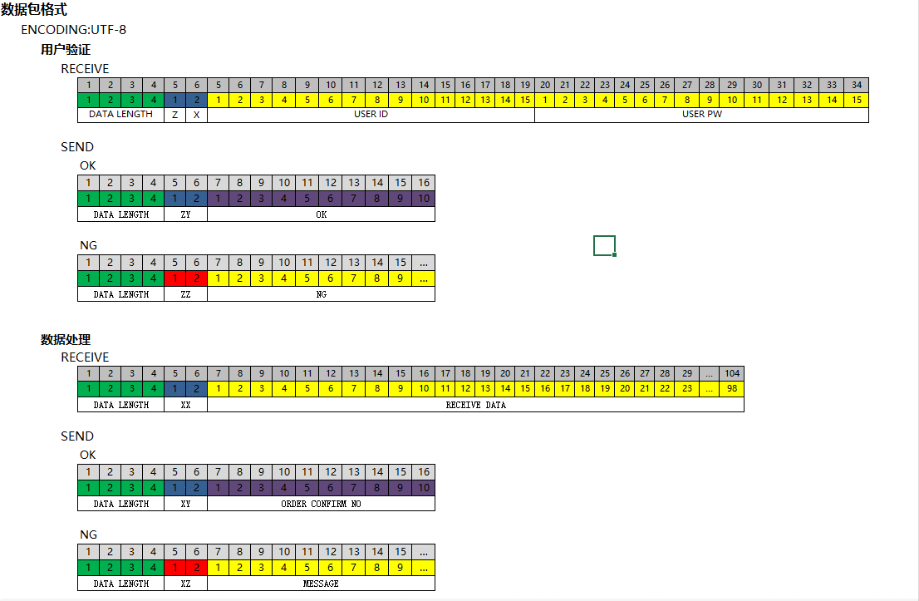

PDA报工代码

 | 这个的数据格式
 | 里面有连接的地址
 | 10.160.192.116
 | [图片]

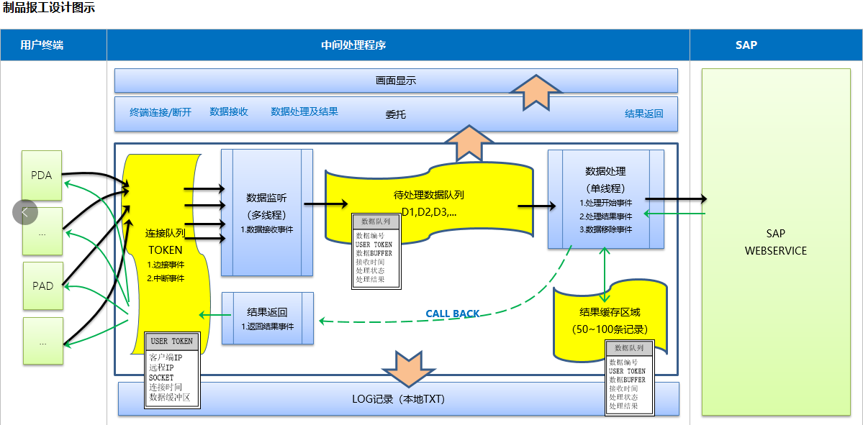

 | 连接后，必须先进行用户验证
 |  | 用户名：3999998
 |  | 密码：1

 | 流程
 |  | 1、连接服务端
 |  | 2、验证用户
 |  | 3、发送数据处理

 | 可以长连接，1和2只作一次

 | 如果短连接，每次报完工就关闭连接，那么就再来一遍 1，2，3

 | 实绩报工的数据，就是模拟生产明细书

 | //新物料CODE/旧物料CODE/工单数量/捆包数量/库位/向先/托盘序号/工单号

 | 如果工单数量100，托盘入数是50，那么这个工单会分成两张生产明细书，每张数量50

 | 新物料/旧物料/50/5/库位/向先/1/工单号

 | 捆包入数10

 | 新物料/旧物料/50/5/库位/向先/2/工单号

